consumos
FICHA PARA EL CONSUMO DE MATERIALES DE CALZADO Y MARROQUINERIA
DOCENTE ENCARGADO | HERNAN JOSE RODRIGUEZ |  | CURSO/TECNICO | COSTO POR PAR/PRODUCTO
NOMBRE DEL PRODUCTO | RIÑONERA |  |  | $ 14,195
FECHA DE ELABORACION DEL PRODUCTO | 2022-02-15 | NUMERO DE CEDULA | NUMERO DE FICHA | CANTIDAD A PRODUCIR
FECHA ENTREGA DEL PRODUCTO |  | 71662031 | 2479020 | 60
MATERIALES E INSUMOS. | COLOR O REFERENCIA. | CONSUMO POR PRODUCTO | VALOR UNIDAD DE CONSUMO | 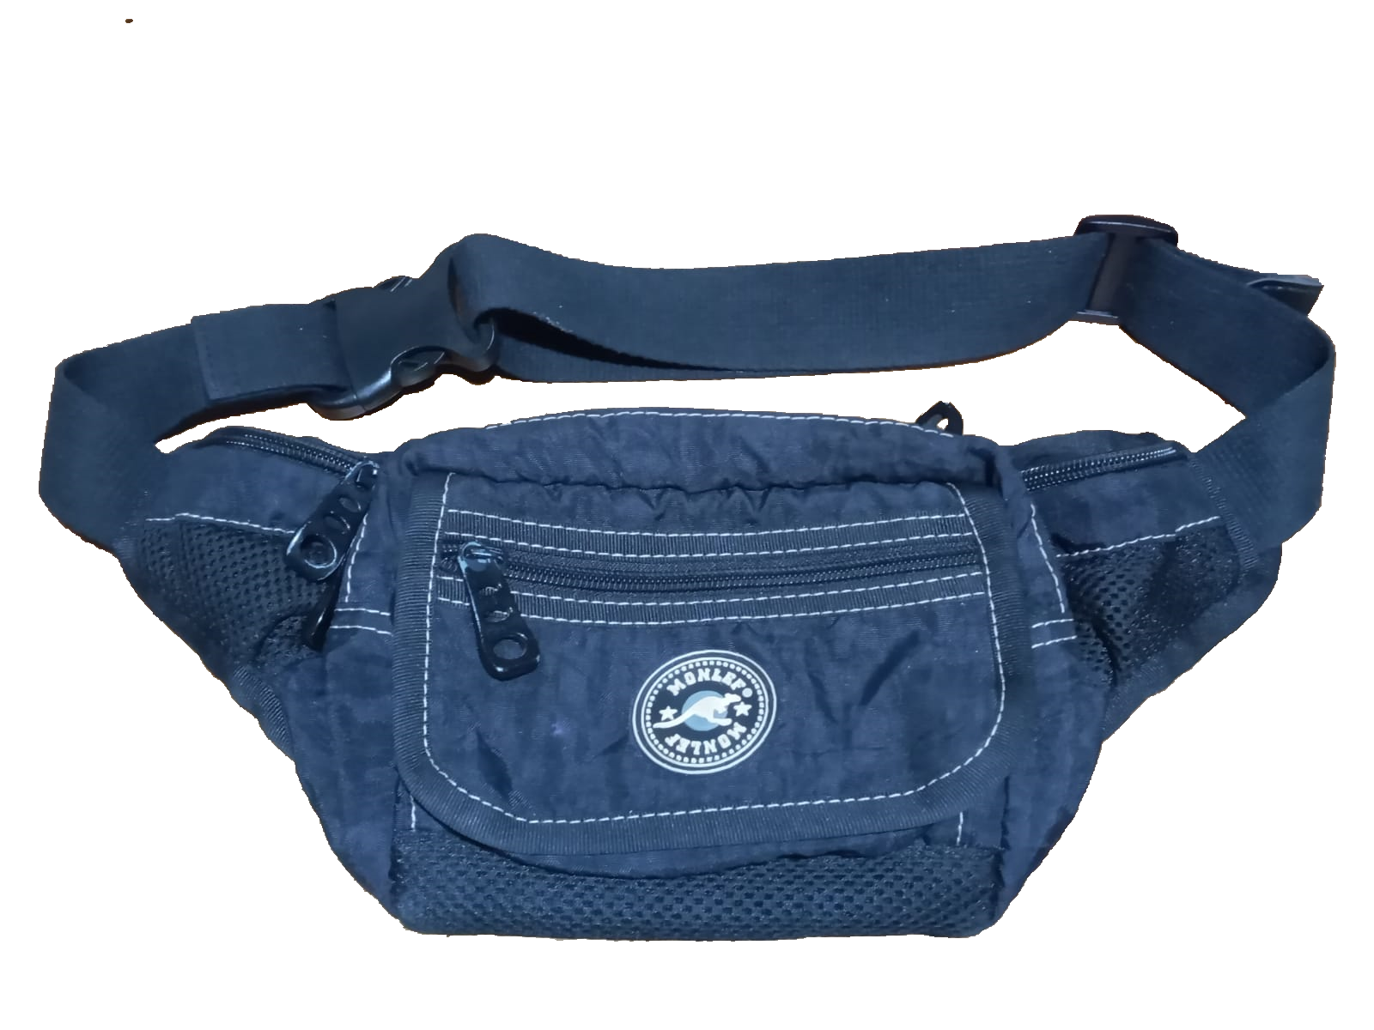 ESPACIO PARA LA IMAGEN DEL PRODUCTO poner la imagen es obligatorio
Lona Sintetica Colores (cm²) | n/a | 2800.0 | $ 0.7
Seda 30-100 Colores (cm²) | tono a tono | 2800.0 | $ 0.5
Cremallera Nylon #6(cm) | tono a tono | 120.0 | $ 6.0
llaves #6 Nq de lujo | niquel tono a tono | 6.0 | $ 300.0
velcro | negro | 10.0 | $ 0.5
Forro Malla (cm²) | negro | 600.0 | $ 1.1
Cinta Falla de 25mm (Cm) | negro | 260.0 | $ 3.0 |  |  | 50
Reata Algodón 1 1/2"- 40mm (cm) | tono a tono | 100.0 | $ 70.0
Embono Plastico#3 (cm) | 0 | 0.0 | $ 80.0
0 | 0 | 0.0 | $ 0.0
0 | 0 | 0.0 | $ 0.0
0 | 0 | 0.0 | $ 0.0
0 | 0 | 0.0 | $ 0.0
0 | 0 | 0.0 | $ 0.0
0 | 0 | 0.0 | $ 0.5
0 | 0 | 0.0 | $ 0.0
0 | 0 | 0.0 | $ 0.0
0 | 0 | 0.0 | $ 0.0 | VALOR DEL PRODUCTO FINAL | $ 15,615
0 | 0 | 0.0 | $ 0.0
0 | 0 | 0.0 | $ 0.0
0 | 0 | 0.0 | $ 0.0 | VALOR DE LA PRODUCCION | $ 936,870
0 | 0 | 0.0 | $ 0.0
0 | 0 | 0.0 | $ 0.0
0 | 0 | 0.0 | $ 0.0
0 | 0 | 0.0 | $ 0.0
OBSERVACIONES
60 chapa burbuja o jordao de pulgada y media
40 agujas cabo grueso largas 20 110 y 20 100
12 unidades hilos colores surtidos nº 60 ( cono 1500 mt ) para las practicas
12 unidades hilos colores surtidos nº 60 ( cono 1500 mt ) negro, verde y gris para la produccion
60 trabilla de pulgada y media
6 laminas carto industrial ( para molderia )

se despacho completo 27/2/2023

INSUMOS SIN COSTO | CANTIDA | MODIFICADO POR: JAIDER ROJAS - ALMACENISTA (26-02-2017)SENA ITAGUI ANTIOQUIA
Aguja Corta Cabo Delgada (unidad) | 0.0
Aguja Corta Cabo Grueso (unidad) | 40.0
Bolsa Plastica Cargadera ( unidad) | 0.0
Bolsa plastica de 12*14 ( unidad) | 0.0
Bolsa Plastica de 15*22 ( unidad) | 0.0
Cambre de 100gr (cm²) | 0.0
Carton Corrugado (pliego) | 0.0
Carton duplex (pliego) | 20.0
Carton Paja (pliego) | 0.0
Cartulina (pliego) | 0.0
Cinta de Enmascarar de 2" (unidad) | 0.0
Cinta de trasparente (unidad) | 0.0
Ecohalogenante para suelas | 0.0
Ecolimpiador para suelas | 0.0
Halogenante LH rapido ( galòn 3600 cm 3) | 0.0
Halogenante rapido 0817 | 0.0
Hilo Colores surtidos# 20 (cono 250 mt) | 0.0
Hilo Colores surtidos# 40 (cono 1000 mt) | 0.0
Hilo Colores surtidos# 60 (cono 1500 mt) | 24.0
Hilo Encerado cono 100 gr (metro) | 0.0
Hilo Terlenka 2 cabos (cono 150mt) | 0.0
Interlon (cm²) | 280000.0
Lamina Zinc (unidad) | 200.0
Lija de Agua#120 (unidad) | 0.0
Lija de Agua#180 (unidad) | 0.0
Lija de Agua#240 (unidad) | 0.0
Lija de Agua#400 (unidad) | 0.0
Lija de Agua#600 (unidad) | 0.0
Limpiador AT 20 ( galón 3600 cm 3) | 0.0
Limpiador para acabados | 0.0
Limpiador VZ 40 ( galón 3600 cm 3) | 0.0
Papel periodico (pliego) | 40.0
Pegante advance o pega amarilla | 0.5
Pu 419 pegante poliuretano | 0.0
Pintura Acrilica X150 gr (unidad) | 0.0
Primer eva plus | 0.0
Primer PU 419 | 0.0
Primer pu 85 | 0.0
PU 689 adhesivo | 0.0
Sacol Solucion de caucho natural 2440 | 0.0
Thiner Halogenante LH Rapido | 0.0
Thiner limpiador 0329 | 0.0
Thiner limpiador AT - 20 | 0.0
Thiner limpiador VZ - 40 | 0.0
Tinta Colores para Cuero 120cc (unidad) | 0.0
Vulcanizante PU | 0.0
Vulcanizante PU AQUOSO 212 | 0.0
Vulcanizante PU SOLVENTE | 0.0

